평가자료 1
사업주
OOO
010-0000-0000
1. 안전관리 조직도 |  |  |  |  |  |  |  |  |  | 작성방법
OO엔지니어링 |  | TEL | 000-000-0000
 |  | E-Mail | abc@naver.com |  |  |  |  |  |  | * 사업주가 현장에 상주하여 직접 현장 관리 시 안전보건관리책임자 미지정 가능
 |  | 주소 | 경기도 OO시 OO구 OO길 00
안전보건관리책임자
(현장소장)
OOO
010-0000-0000
 |  |  |  |  |  |  |  |  |  | *공사금액 20억원 이상 : 안전보건관리책임자 의무 지정
사업장 |  | 삼표피앤씨 OO공장 |  |  |  |  |  |  |  | *공사금액 20억원 미만 : 안전보건관리책임자, 관리감독자 겸직 지정

안전보건관리담당자
OOO
010-0000-0000
 |  |  |  |  |  |  |  |  |  | *공사금액 80억원 미만 : 안전보건관리담당자 지정
 |  |  |  |  |  |  |  |  |  | *공사금액 80억원 이상 : 법정 안전관리자 선임

 |  |  |  |  |  |  |  |  |  | *관리감독자(생산과 관련되는 업무와 그 소속 직원을 직접 지휘ㆍ감독하는 직위에 있는 자) 지정
별도 조직도 제출 가능

관리감독자(공사A팀장 or 반장)
OOO
010-0000-0000
관리감독자(공사B팀장 or 반장)
OOO
010-0000-0000
관리감독자(장비팀장 or 반장)
OOO
010-0000-0000

 | 근로자

 | 공사 A팀 |  |  |  | 공사 B팀 |  |  | 장비팀

 | 홍길동 | OOO |  |  | OOO | OOO | OOO | OOO
 | OOO | OOO |  |  |  |  |  | OOO
 | OOO
 | OOO

2. 안전관리 조직 역할

 | 조직 |  |  | 책임과 역할 |  |  |  |  | 비고
 | 사업주 or 안전관리책임자 (공사업체 현장소장) |  |  | - 안전보건협의체 참여 - 도급사업 합동점검 참여 - TBM, 공정회의 등 일일 시공 Cycle 운영 - 사업장 안전관리 총괄 등
 | 안전보건관리담당자 |  |  | - 안전점검 및 교육 실시 등 - 사고발생 여부 확인 및 보고 - 재해예방을 위한 안전조치 - 안전관리비 청구 - 안전보건관리사항에 대한 보좌 및 지도ㆍ조언 등 |  |  |  |  | 안전관리책임자 부재 시 업무대행
 | 관리감독자 |  |  | - 작업 시작 전 안전점검 - TBM 주관 - 작업장 정리정돈 및 통로 확보에 대한 확인, 감독 - 위험성 평가 실시 등
 | 작업지휘자 |  |  | - 작업계획에 따른 감시 등 |  |  |  |  | 장비작업 중량물 취급 작업

평가자료 3
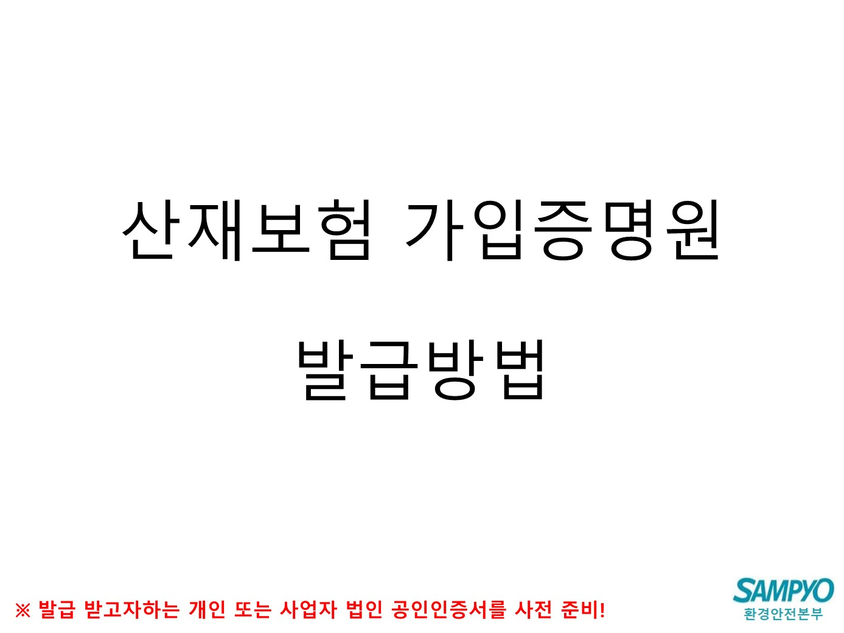

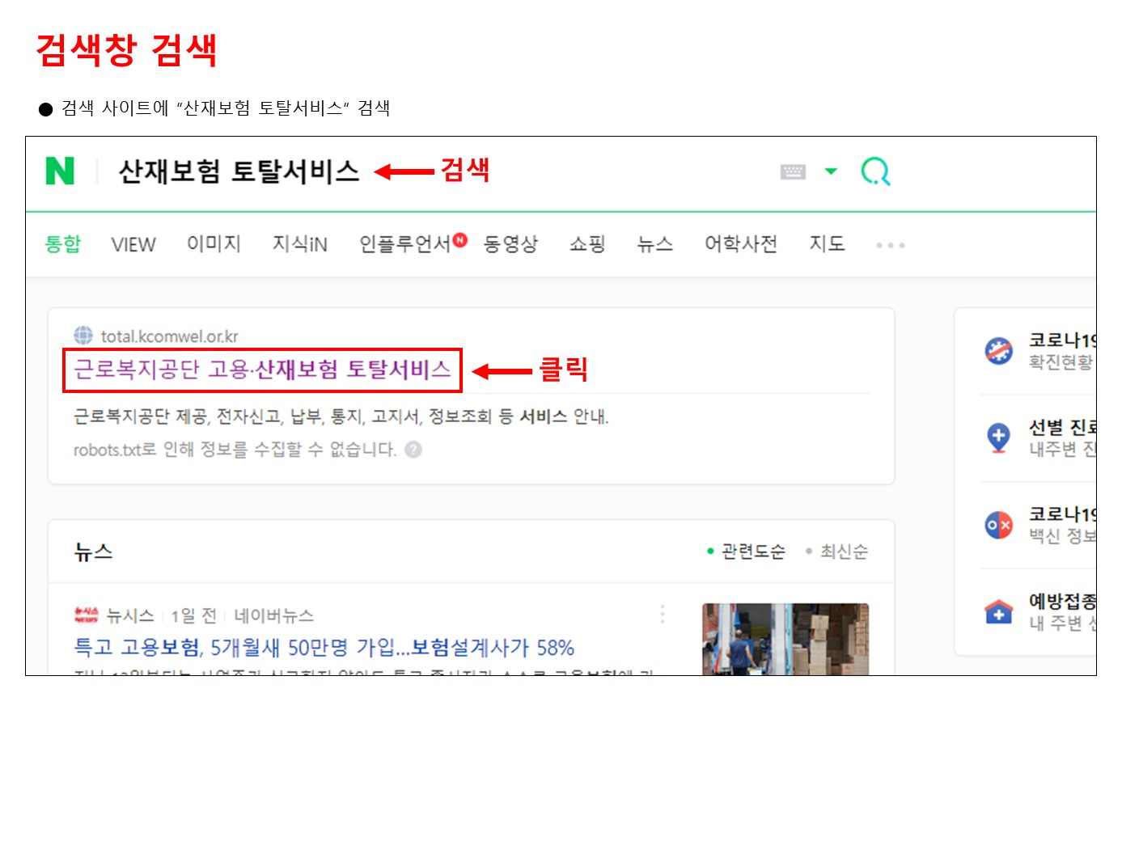

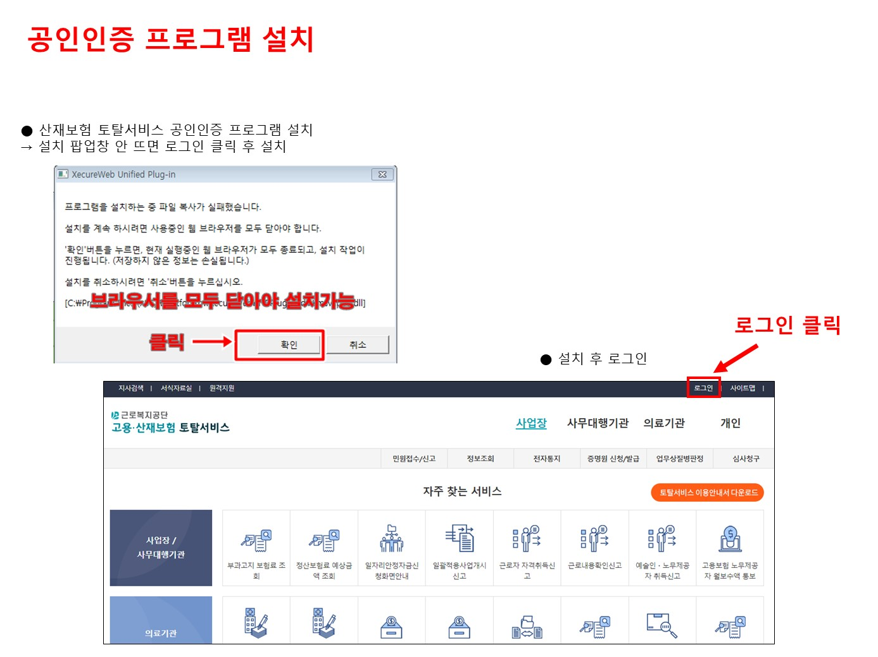

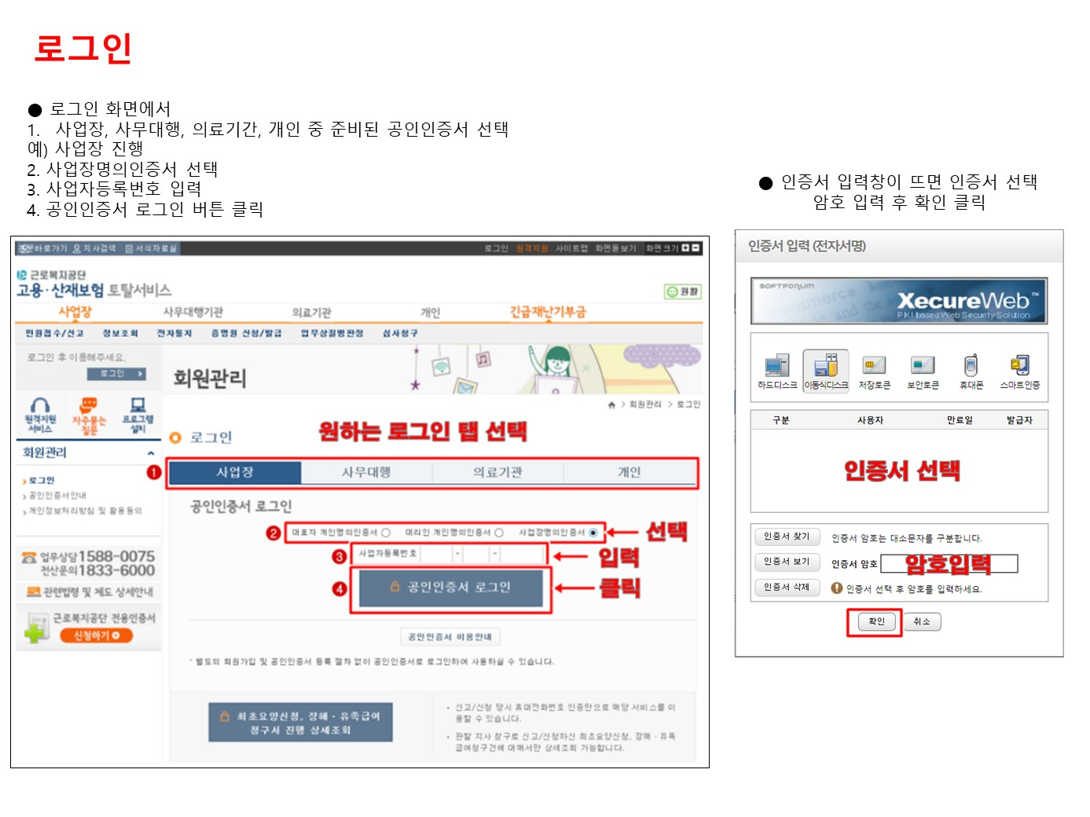

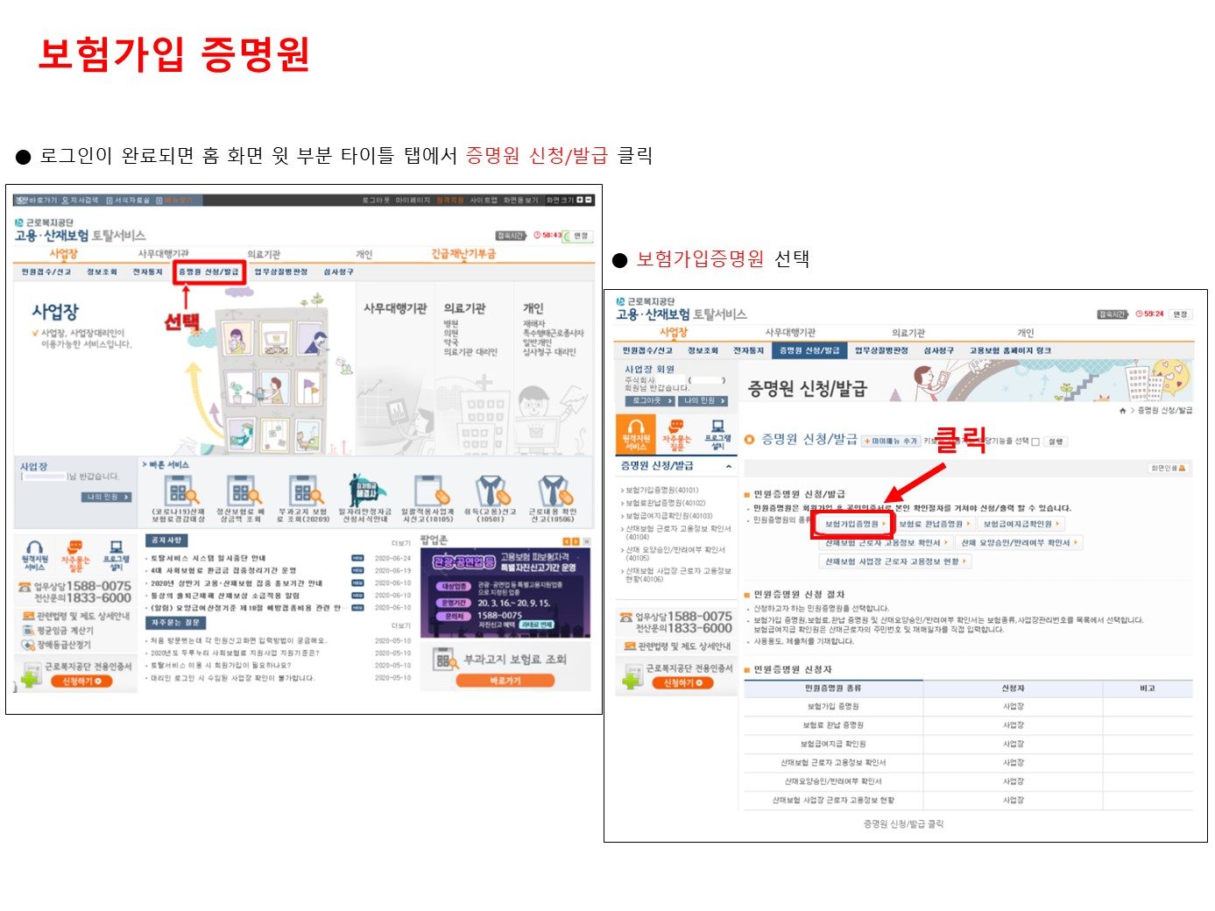

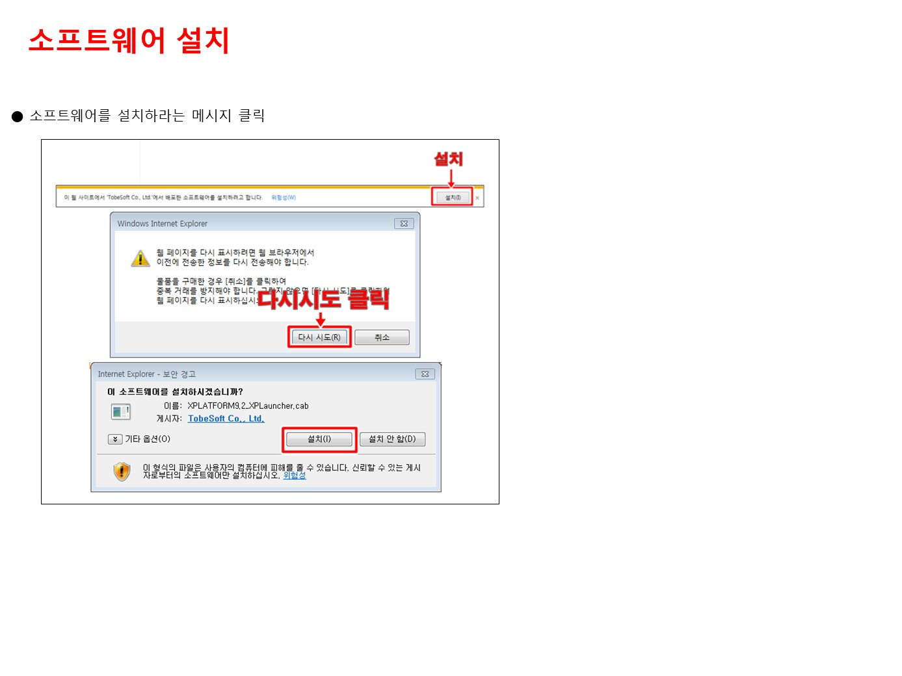

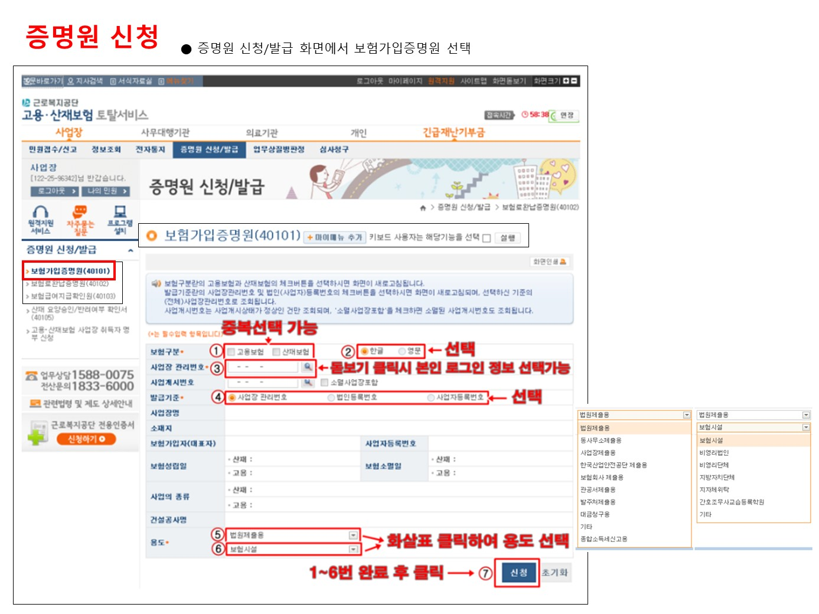

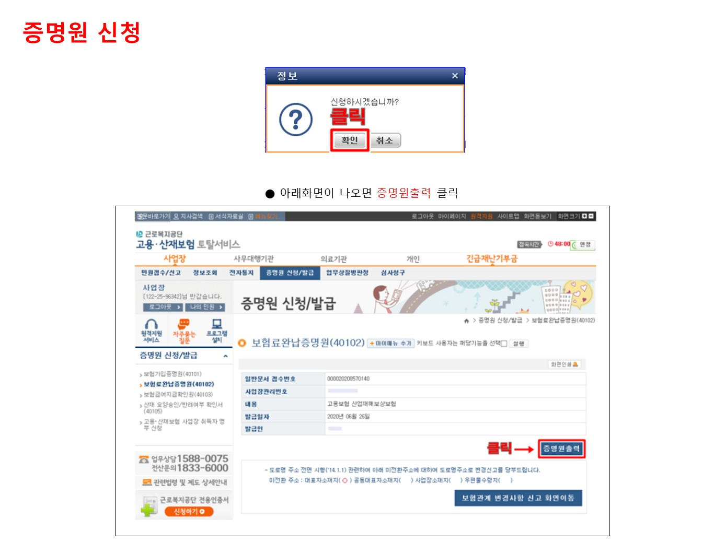

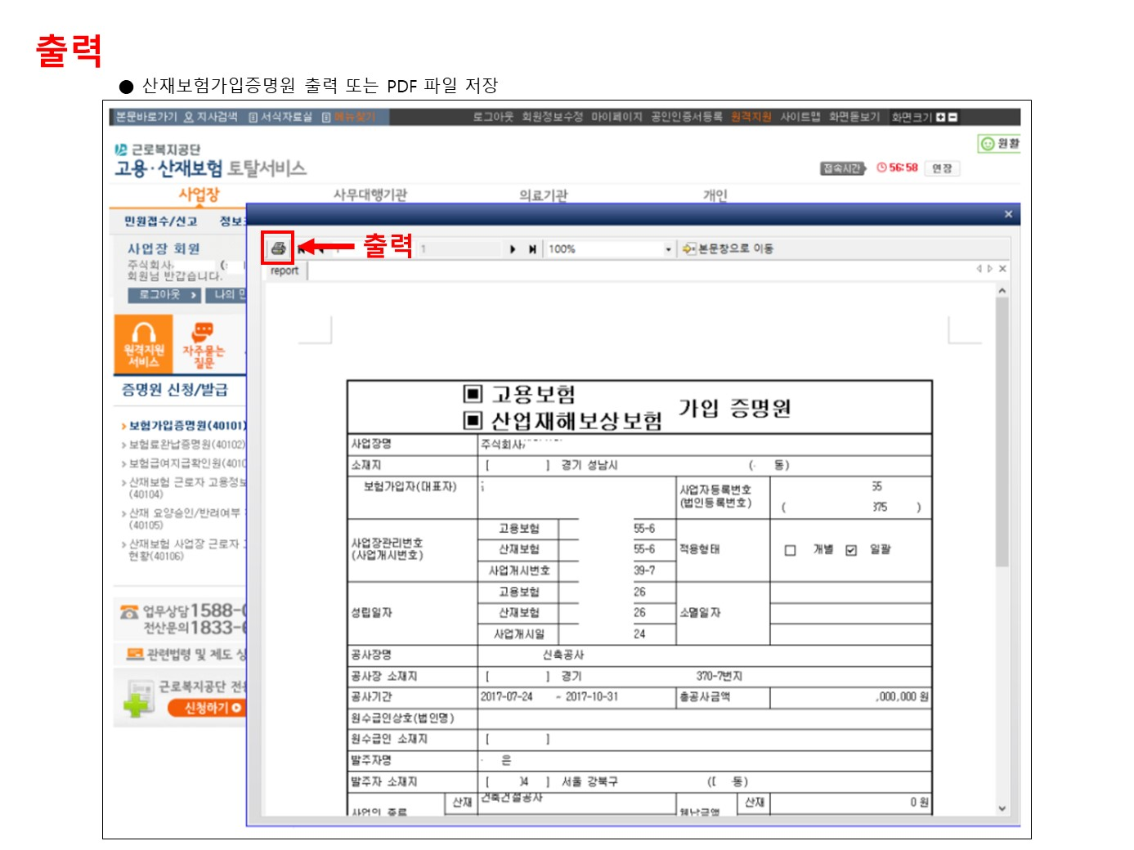

평가자료 4
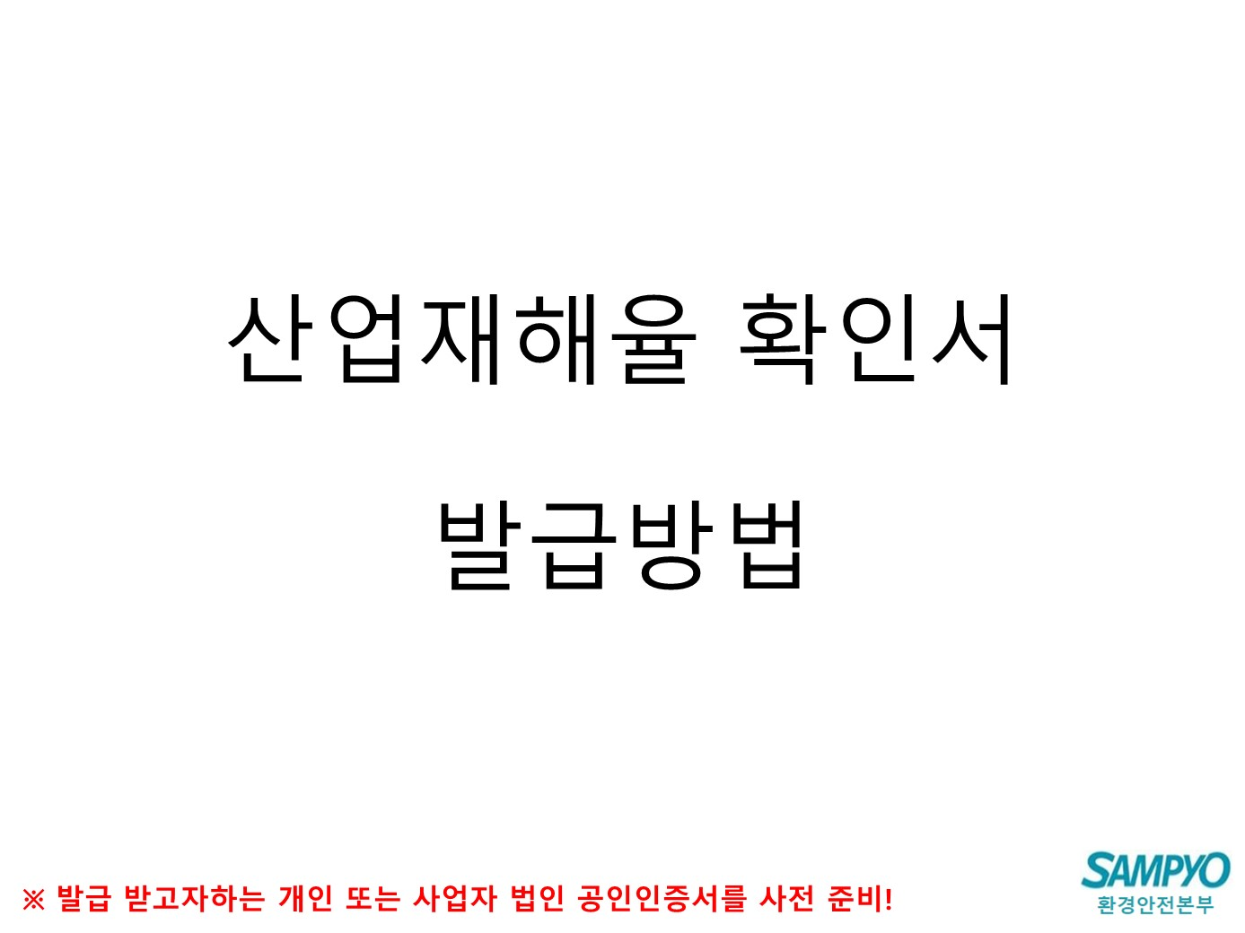

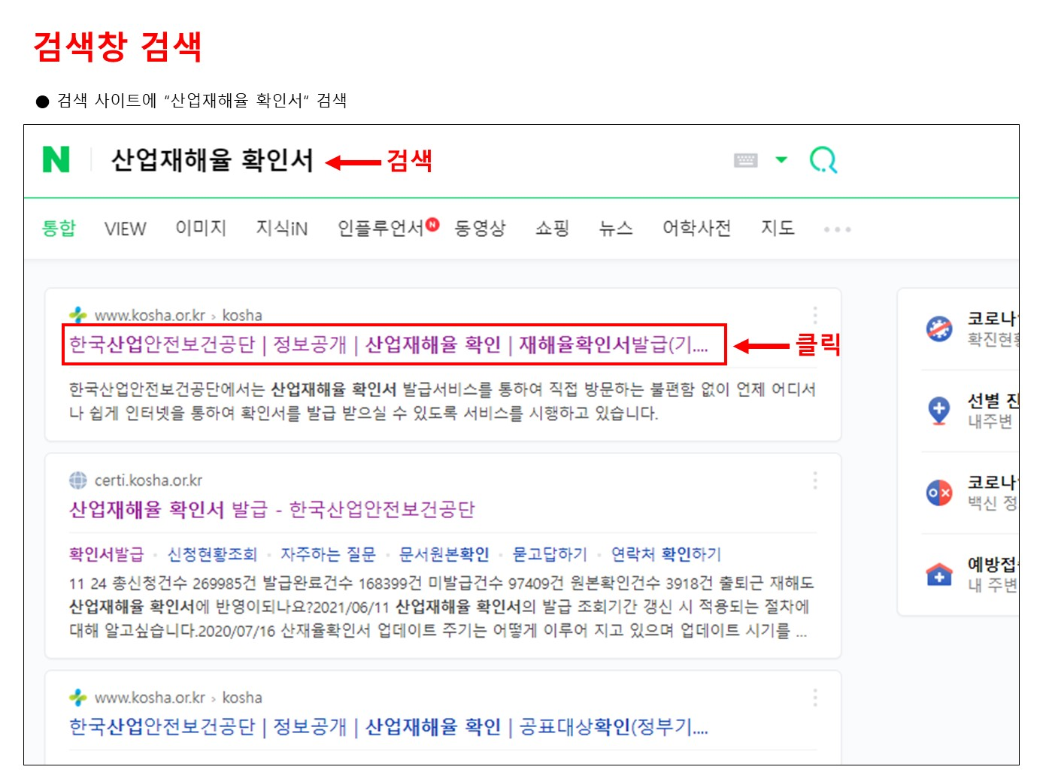

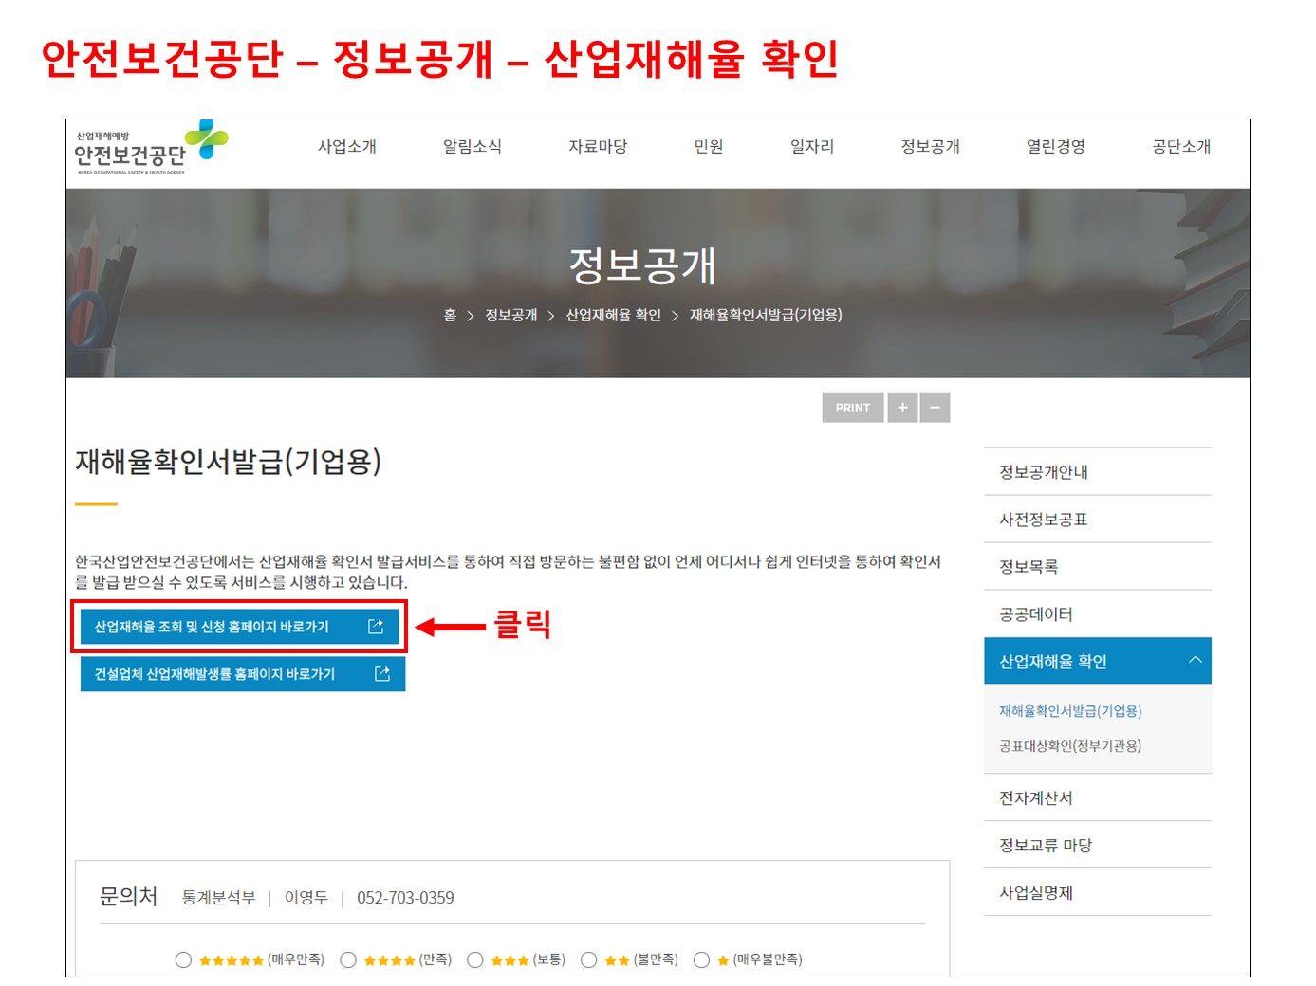

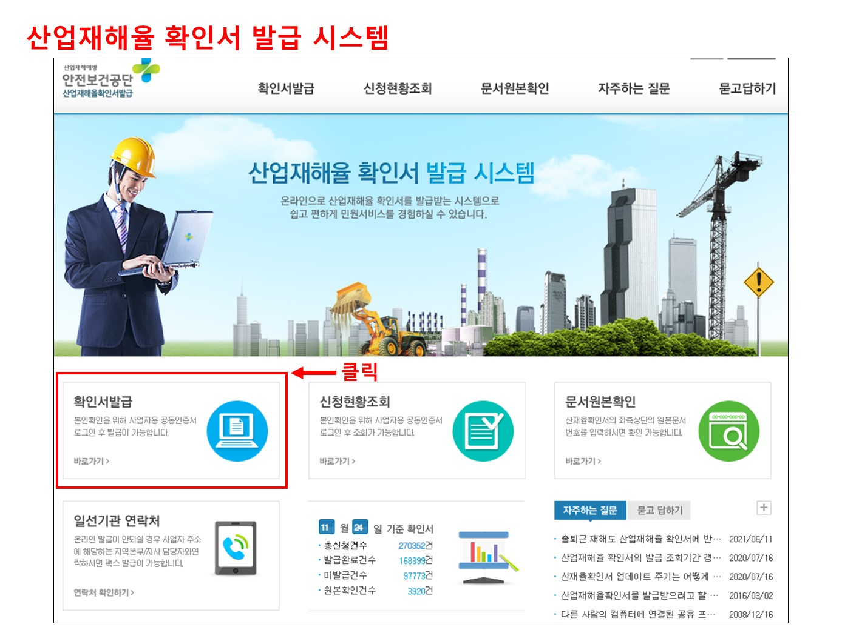

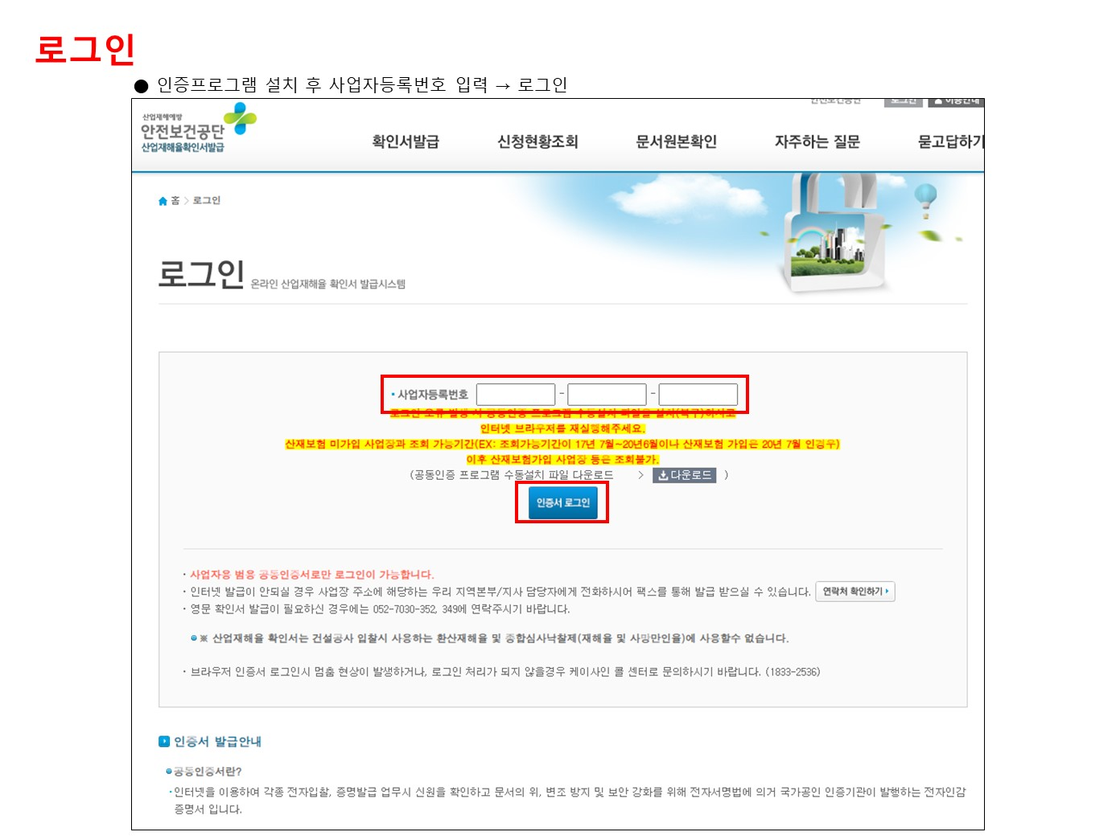

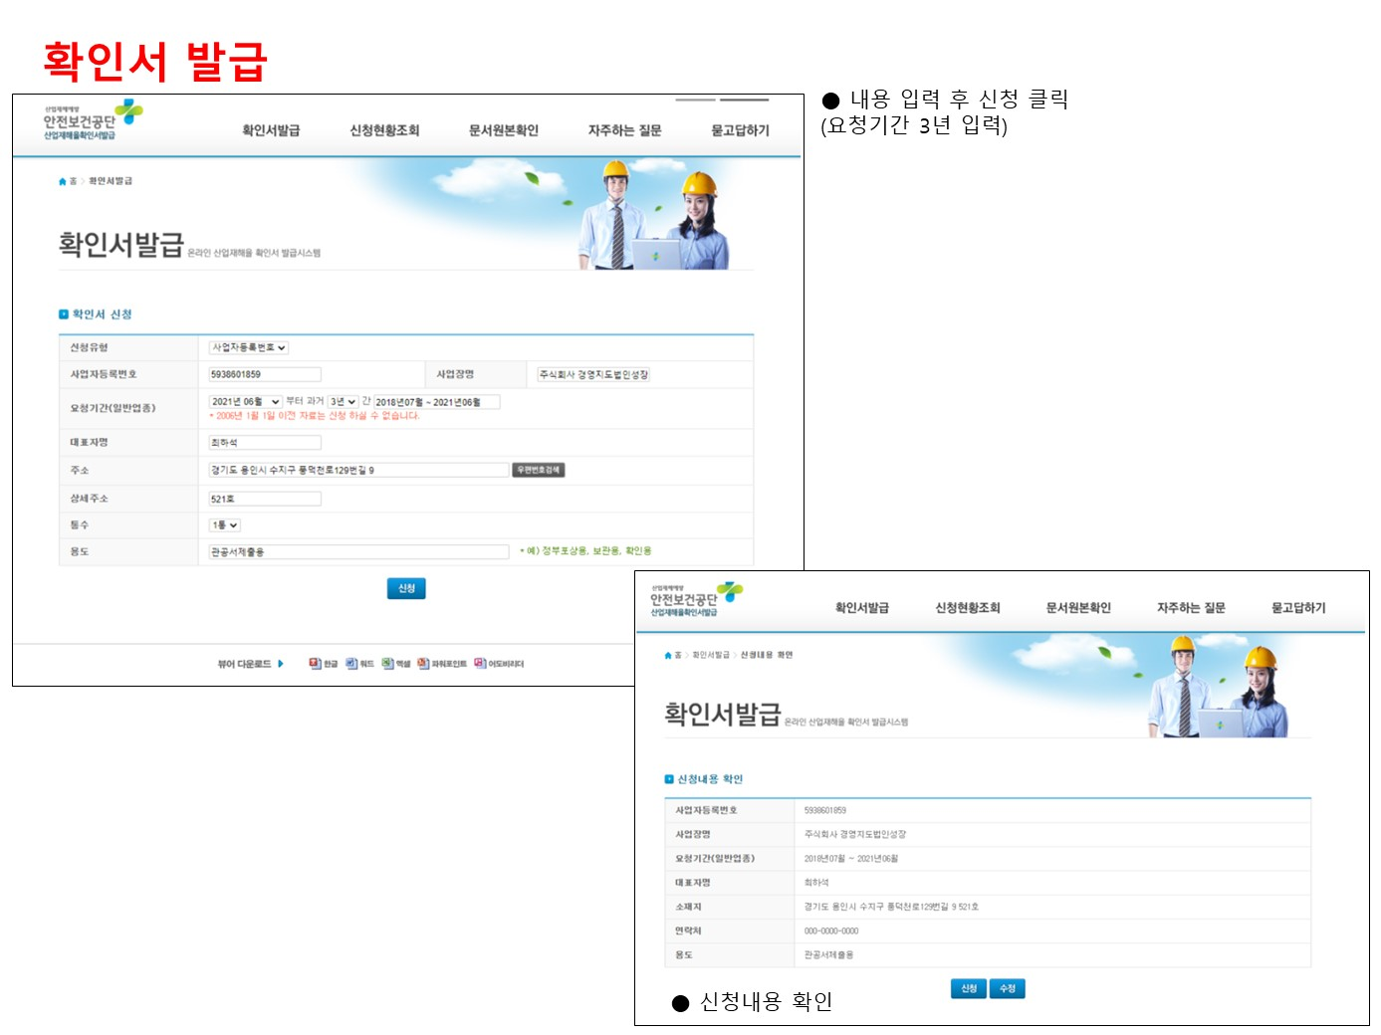

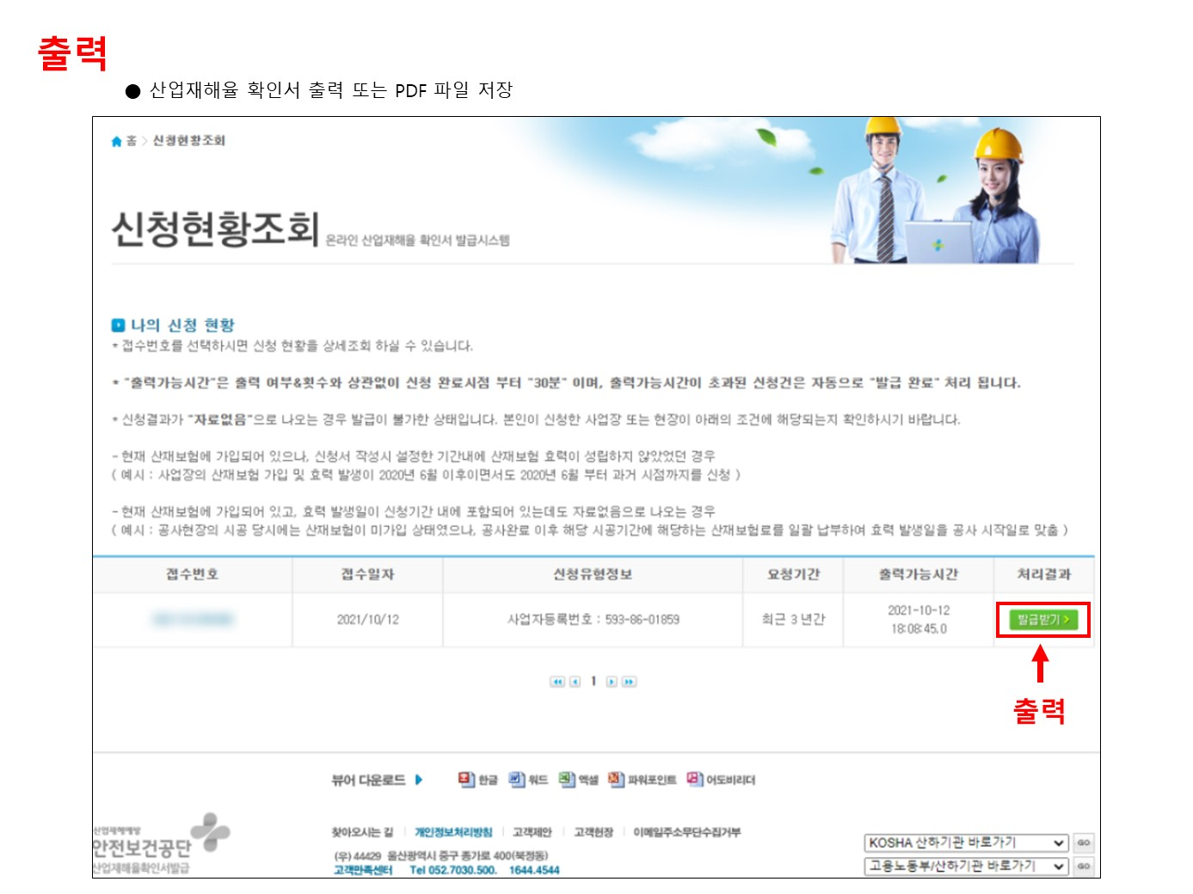

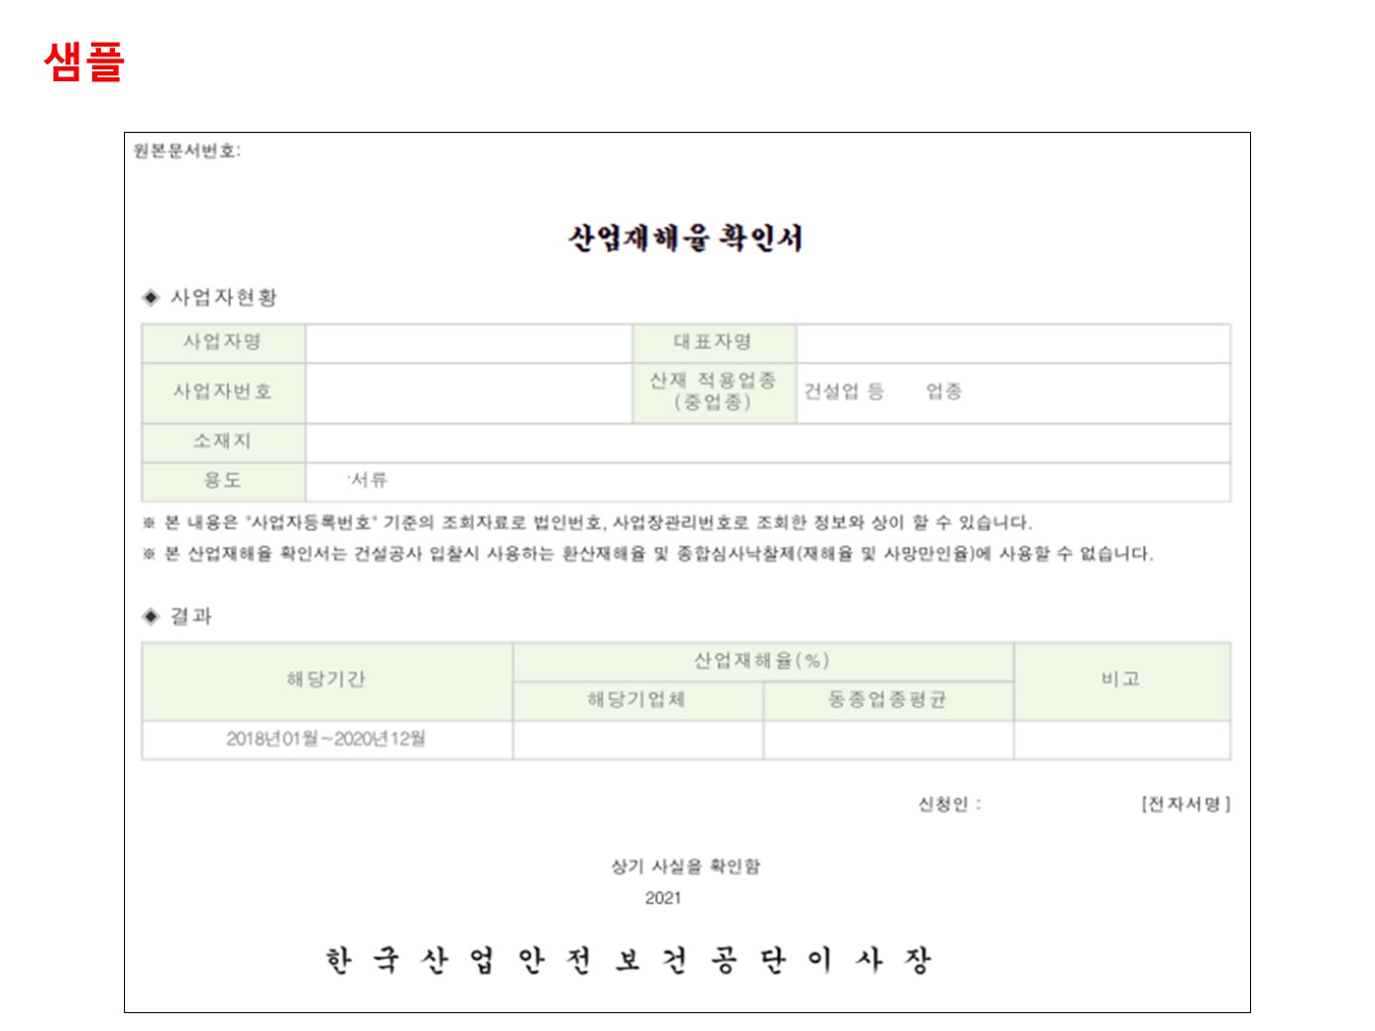

평가자료 5 위험성평가서(설비 보수)
작성일자 | 2025.01.00 | (최초)위험성 평가표 |  |  |  |  | 작성 | 검토 | 승인 | 작성방법
사업장명 | 삼표OO OO공장 |  |  |  |  |  | ㅇㅇㅇ | ㅇㅇㅇ | ㅇㅇㅇ
공사업체명 | OO엔지니어링 |  |  |  |  |  |  |  |  | 1. 기본내용 입력 3. 결재란 결재
공사명 | OOO 설비 보수 | 작업기간 | 25.01.15 ~ 25.02.28 |  | 근로자 참여자 명단 | ㅇㅇㅇ,ㅇㅇㅇ,ㅇㅇㅇ,ㅇㅇㅇ
A등급: 사고발생 시 사망 또는 중상, B등급: 발생빈도가 간헐적이며 사고 시 경상, C등급: 발생빈도가 낮고 부상 및 아차사고

작업순서 | 위험요인 |  | 등급 | 대책 |  |  |  | 조치자 | 중점관리
자재 운반 화물차 진입 | - 화물차, 장비 사내 진입 시 교통사고 발생 위험 |  | A | - 사내제한속도 준수(20km/h) - 정지선 준수 - 지정된 장소에 주차하며, 고임목 사용 - 운전 중 휴대폰 사용 금지 및 안전벨트 착용 |  |  |  | OOO | √ | 2. 해당 작업의 위험요인을 파악하고, 대책을 기입

별도 위험성평가 제출 가능
자재 운반 (지게차 작업) | - 지게차 장비 점검 누락으로 후방카메라와 감지센서가 미작동되어 이동하던 근로자와 충돌 위험 - 자재 권상 시 자재 넘어짐으로 주변 작업자 깔림 위험 - 지게차 운행 시 지게차 넘어짐 위험 - 지게차 무자격자 능력 미숙에 의한 안전 사고 위험 |  | A | - 장비 운행 전 후방카메라, 감지센서 등 작동상태 삼표담당자 점검 후 운행 - 자재 권상 전 무게 중심 및 고정 상태 확인, 편하중 적재 또는 과적재 금지 - 중량물이 요동하지 않도록 클램프 등 사용하여 고박 조치 - 주행 시 급출발, 급선회, 급브레이크 조작 등 금지 - 무자격자 운전 금지 - 사내제한속도 준수(10km/h) - 지게차 작업 반경 출입 통제 & 타작업 금지 - 운전자 안전벨트 착용 |  |  |  | OOO | √

자재 인력 운반 | - 인력을 이용한 중량물 운반 중 염좌/삐임 등 근골격계 질환 발생 위험 |  | B | - 중량물에 맞는 인원 배치 - 대차, 파렛트 등 기구 이용 - 자재 반입 전 스트레칭 실시, 불안정한 자세 금지 - 최소 2인 1조 작업을 기준하며, 1인 단독 작업 금지 |  |  |  | OOO

자재 이동, 배치 (크레인 작업) | - 크레인 셋팅 시 이동하던 근로자와 충돌 위험 - 지반꺼짐 등으로 인한 넘어짐 위험 |  | B | - 크레인 작업 구역 확보 - 운행 시 급출발, 급선회, 급브레이크 조작 등 금지 - Out trigger 권상 중량에 맞도록 설치 - 받침대는 아우트리거 밑면 면적의 4배 이상 사용 - 견고한 바닥에 설치 |  |  |  | OOO

 | - 크레인 장비 점검 누락으로 작업 중 안전 사고 위험 - 후크에 달기구 이탈, 달기구(샤클, 슬링벨트 등) 파단 등에 의한 자재 떨어짐 위험 - 와이어로프 파단에 의한 자재 떨어짐 위험 - 날카로운 모서리 부분에 슬링벨트 찢어짐으로 인한 자재 떨어짐 위험 - 크레인 교육 미이수자 운전으로 안전 사고 위험 |  | A | - 작업 전 권과방지장치, 과부하방지장치, 훅해지장치 등 안전장치 및 달기구(샤클, 슬링벨트 등), 와이어로프 점검 후 사용 - 슬링벨트 중량 및 굵기에 따른 체결 방법 준수 - 샤클핀 고정 상태 확인 철거 - KS 인증없는 달기구 사용 금지 - 날카로운 모서리 부분 보호조치 후 권상 - 크레인 교육 미이수자 운전 금지 |  |  |  | OOO | √

 | - 줄량물 오버로 달기구, 와이어로프 파단, 붐대 파손, 크레인 넘어짐 사고 발생 |  | A | 편하중 및 중량 오버 금지 |  |  |  | OOO | √

 | - 크레인 작업 시 운전자와 유도원 소통 부재로 인해 깔림, 부딪힘 사고 발생 |  | A | - 운전자, 유도원, 관리자 등 수신호 교육 - 크레인 작업 반경 내 인원 통제 |  |  |  | OOO | √

설비 철거 및 설치 (용접, 그라인더 작업) | - 그라인더 숫돌 파손으로 인해 비래 위험 - 그라인더 작업 시 장갑, 소매 등 감김, 말림 위험 - 그라인더칩 비산 되어 눈손상 위험 |  | B | - 그라인더 규격에 맞는 안전 커버 사용(180도 유지) - 회전속도 대비 적절한 숫돌 사용 - 그라인더 커버 임의 변경 금지 - 작업하지 않을 때는 전원선 분리 - 회전날과 작업자간 안전거리 유지 - 면장갑 착용 금지(가죽장갑 등 착용) - 그라인더 사용 시 적절한 보호구(보안경, 각반, 토시 등) 착용 |  |  |  | OOO

 | - 화기 작업 시 불꽃 비산으로 주변 가연성, 인화성 물질 화재 위험 - 불꽃 비산으로 작업자 화상 위험 - 용접, 산소절단 등 고압용기 취급 시 폭발 위험 |  | A | - 화기 작업 전 주변 가연성/인화성 물질 11m 이내 사전 확인 및 제거 - 화재감시자, 소화기 배치 후 작업 - 화기 작업 주변 불연포 차단막 설치 - 화기 작업자 적절한 보호구(용접면, 용접 장갑, 용접 앞치마, 용접 각반, 차광 페이스쉴드 등) 착용 - LPG 역화방지기 설치 - 고압가스용기 전도예방조치 실시 - 미사용 및 작업자 지리 비울 시 레귤레이터 off - 이동 및 보관 시 손잡이에 캡 설치 - 누기 체크(비눗물 등 사용) |  |  |  | OOO | √

 | - 용접 작업 시 작업자 가스, 흄 등 흡입(호흡기 질환) 위험 |  | B | - MSDS 상의 취급 방법에 따라 취급, 작업 - MSDS에 명기된 보호구 착용프로세스 준수 - 자연 환기가 제한된 공간에서는 환기 조치 실시 - 상태이상자 발생 시 작업중지, 관리자 보고 - MSDS 자료집 게시 및 관련 작업자 교육 실시 |  |  |  | OOO

 | - 용접, 그라인더 등 작업 시 과전류, 케이블 손상, 누전 등으로 감전 위험 |  | B | - 용접기 케이블, 연결부, 전동공구 전선 외부 피복상태 확인, 절연 조치 - 콘센트, 플러그, 전동공구의 접지 설치 확인 - 미사용 및 작업자 지리 비울 시 플러그 off - 교류아크용접기 사용 시 자동전격방지기 부착 및 작동 확인 |  |  |  | OOO

 | - 불안전한 자세로 인한 염좌/삐임 등 근골격계 질환 발생 위험 |  | C | - 작업 전, 중, 후 스트레칭 실시 - 불편한, 불안정한 자세로 작업 금지 - 무리한 작업 시 작업방법 개선 - 규칙적인 휴식시간 제공 |  |  |  | OOO

설비 철거 및 설치 (사다리 사용) | - 사다리 작업 시 실족 등으로 떨어짐 위험 - 사다리 넘어짐으로 인한 떨어짐 위험 - 사다리 무너짐, 파손 등으로 인한 떨어짐 사고 위험 |  | A | - KS인증된 제품만 사용 - 사다리 사용 규정 준수하여 작업 (두발과 한손이 고정된 경작업에만 사용 가능, 평탄,경고하고 미끄럼이 없는 바닥에 설치 등) - 사다리 작업 시 2인 1조로 작업을 실시하며, 하부근로자 사다리 지지 - 최상단, 2단 지지 금지 - 사다리 허용 중량 이하로 사용 - 전도예방장치(아우트리거) 있는 제품 사용, 없을 시 부착 - 고소 작업(1.8m 이상) 시 안전대 착용, 안전고리 체결 - 안전고리 체결할 구조물 등이 없으면 안전고리 체결용 생명줄 설치 |  |  |  | OOO | √

설비 철거 및 설치 (말비계 사용) | - 말비계 작업 시 작업자 미끄러짐, 실족에 의한 넘어짐, 떨어짐 위험 - 균형 상실 및 중량 오버 등으로 말비계 넘어짐 위험 |  | A | - KS인증된 제품만 사용 - 작업 발판에 미끄럼 방지장치 설치 - 양측 끝부분에 올라서서 작업 금지 - 바닥과 기울기를 75도 이하로 사용 - 전도예방장치(아우트리거) 있는 제품 사용, 없을 시 부착 - 1m 이상 제품은 안전난간 부착하여 사용 - 사다리 규정 따름 |  |  |  | OOO | √

설비 철거 및 설치 (전동공구, 수공구 사용) | - 전동공구, 수공구 사용 시 사용 시 부딪힘, 감김, 말림, 베임 위험 |  | C | - 작업 공간 확보, 간섭물 제거 - 회전전동공구(전동드릴/임팩) 사용 시 면장갑 착용 금지(가죽장갑 등 착용) - 작업복 소매 등이 끼지 않도록 토시 등 착용 - 회전날과 작업자간 안전거리 유지 - 제품, 자재 등 날카로운 부위 없도록 처리 |  |  |  | OOO

설비 철거 및 설치 (전기기기 사용) | - 전기기기 작업 시 케이블 손상, 누전 등으로 감전 위험 |  | B | - KS인증된 제품만 사용 - 전선 외부 피복상태 확인, 절연 조치 - 콘센트, 플러그, 전동공구의 접지 설치 확인 - 미사용 및 작업자 지리 비울 시 플러그 off |  |  |  | OOO

결선작업 | - 결선 작업 시 충전부 접촉 등으로 감전 위험 |  | C | - 전기 전문가만 작업 - 잔류 전류 계측기 체크 후 작업 시작 - 반드시 Power Off 상태에서 작업 - 주변 장비, 인원 통제 |  |  |  | OOO

정리정돈 | - 작업장 정리정돈 불량으로 자재, 공구에 부딪힘, 넘어짐 위험 |  | C | - 퇴근 전 최종인원 점검, 작업장 정리정돈 - 자재 및 공구 정리하여 보관 - 폐기물 당일 반출 - 퇴근 전 관리감독자가 마지막으로 현장 확인 - 작업장 청결상태 유지 |  |  |  | OOO

4.안전보건조치 능력평가
no. | 항목 | 세부사항 | 샘플
1 | ①안전인증 | 공인기관의 안전경영시스템 인증서를 취득한 경우 (종류 : KOSHA or ISO45001) | 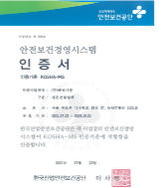
2 | ②재해율 | 산업안전보건공단 발행 산업재해율 확인서 의거 동종업종평균 이하의 경우 | 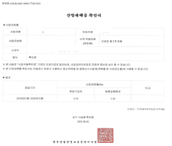
3 | ③신용평가사 SH평가 | 신용평가사 SH평가 결과서 (등급무관) | 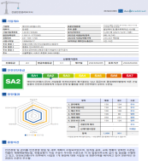 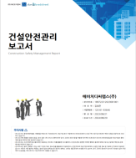
4 | ④CEO 안전교육 이수 | 2년 내 CEO(대표이사)가 정부인증 공인기관에서 안전교육을 이수한 경우 | 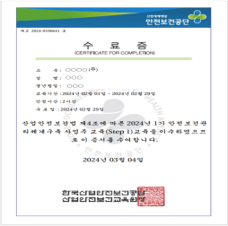
5 | ① 안전보건 방침 및 목표 | 대표이사의 중대재해 예방 실천의지 표명을 담은 방침 및 목표를 확인 할 수 있는 자료 | 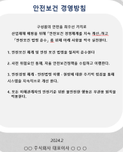 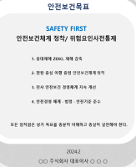
6 | ② 안전보건 전담조직 및 전문인력 안전점검 | 안전 전담 부서 조직도 / 안전 전담인력 현장 점검 계획 및 점검 결과를 확인할 수 있는 자료 | 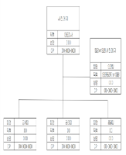 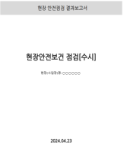
7 | ③ 위험성평가 규정 수립 및 위험성평가실적 | 위험성 평가 방법 및 절차를 정한 규정 & 위험성 평가 실시를 확인할 수 있는 자료 | 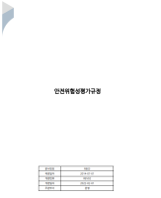 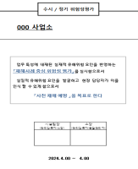
8 | ④ 재해 원인 조사 및 재발 방지 대책 수립/개선이행 | 재해 발생시 고용노동부에 제출한 「산업재해조사표」+ 「산업재해조사표」에 기재된 “재발발생원인”의 개선 이행 결과를 확인할 수 있는 자료 | 재해 발생시 고용노동부에 제출한 「산업재해조사표」+ 「산업재해조사표」에 기재된 “재발발생원인”의 개선 이행 결과를 확인할 수 있는 자료
9 | ⑤ 중대재해 발생시 대응절차 (비상대응체계) 수립 | 중대재해 발생 시 대응 절차를 확인할 수 있는 매뉴얼, 규정등의 자료 | 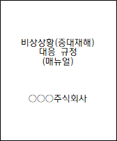
10 | ⑥ CEO 반기 1회 이상 안전점검 | CEO 및 경영진등의 현장 점검계획 또는 점검 이행 결과를 확인 할 수 있는 자료 | 